상품제안서
스퀘어머그컵 스몰 (화이트) 300ml | 상품코드: F08543

 |  |  |  |  |  |  | 02-412-0044 | www.easy1.co.kr
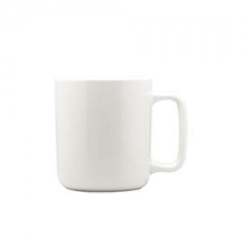

【상세/제작정보】 | ★컬러인쇄는 일반 세팅 비용으로 되어있으나, 디자인 도수,크기,면적,난이도 등에 따라 추가비용이 발생할 수 있습니다.

【인쇄/포장옵션】 | 풀칼라 / 포장지포장

【공급단가】 | 수량 | 100~ | 200~ | 1,000~ | 2,000~ | 4,000~
*VAT별도 | 단가 | 5,040원 | 4,860원 | 4,680원 | 4,500원 | 4,320원

【상품 URL】 | https://dev.easy1.co.kr:443/src/goods_detail.php?gdno=8543

